상품제안서
부모님 감사패 HM-760W | 상품코드: S08401

 |  |  |  |  |  |  | 02-713-8555 | www.synergygift.co.kr
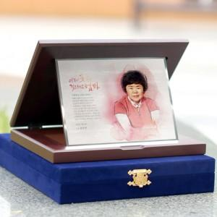

【상세/제작정보】 | <p>타올 실크인쇄 100개 미만 20,000원 추가</p>

【인쇄/포장옵션】 | 풀칼라 / 포장불가능

【공급단가】 | 수량 | 1~ | 10~ | 30~ | 50~ | 100~
*VAT별도 | 단가 | 135,000원 | 130,000원 | 125,000원 | 120,000원 | 117,000원

【상품 URL】 | https://www.synergygift.co.kr:443/src/goods_detail.php?gdno=2593

